Лист1
 |  |  | Магазин «Бисер, Бусинка, Страз» чешский бисер оптом, с доставкой по России http://biser-businka-strass-18.com http://okeanbusin.ru |  |  |  |  | опт: +7 499 157-65-90 опт: +7 499 157-31-51 заказ отправлять на: optotdel18@yandex.ru

Бланк-заказа: |  |  | Бусины чешские стеклянные, формы: лепестки
ФИО, организация, адрес:
Контактный телефон:
 |  | Валюта расчёта: Доллар |  |  |  |  |  |  | Общий вес заказа (кг): |  | 0.00
 |  |  |  |  |  |  | $- | $- | $- | Наличие
Картинка | П/ № | Артикул | Цвет | размер | Упаковка | Розничная цена | Цена при покупке только бусин на сумму: |  |  |  | Заказ 1 ед.=1уп.
 |  |  |  |  |  |  | от 5 000р | От 10000 руб | От 15 000руб
 |  |  |  |  |  |  | Цена при покупке вместе с бисером:
 |  |  |  |  |  |  | от 10 до 30 кг | от 30 до 50 кг | от 50 кг
 |  | Rose Petal Beads 8x7 мм (артикул формы: 111-00077)
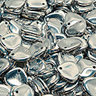 | 28 | 111-00077-08x07-00030-27000 |  | 8x7 мм | 10 гр./58 шт. | 149.00р. | $1.59 | $1.39 | $1.19
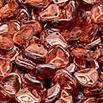 | 36 | 111-00077-08x07-00030-27101 |  | 8x7 мм | 10 гр./58 шт. | 149.00р. | $1.59 | $1.39 | $1.19
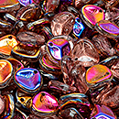 | 38 | 111-00077-08x07-00030-29501 |  | 8x7 мм | 10 гр./58 шт. | 149.00р. | $1.59 | $1.39 | $1.19
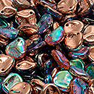 | 37 | 111-00077-08x07-00030-98533 |  | 8x7 мм | 10 гр./58 шт. | 149.00р. | $1.59 | $1.39 | $1.19
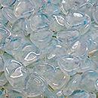 | 34 | 111-00077-08x07-01000 |  | 8x7 мм | 10 гр./58 шт. | 149.00р. | $1.59 | $1.39 | $1.19
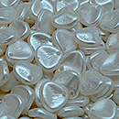 | 13 | 111-00077-08x07-02010-25001 |  | 8x7 мм | 10 гр./58 шт. | 149.00р. | $1.59 | $1.39 | $1.19
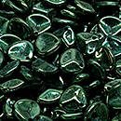 | 30 | 111-00077-08x07-23980-14495 |  | 8x7 мм | 10 гр./58 шт. | 149.00р. | $1.59 | $1.39 | $1.19
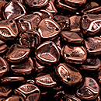 | 29 | 111-00077-08x07-23980-14496 |  | 8x7 мм | 10 гр./58 шт. | 149.00р. | $1.59 | $1.39 | $1.19
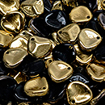 | 40 | 111-00077-08x07-23980-26441 |  | 8x7 мм | 10 гр./58 шт. | 149.00р. | $1.59 | $1.39 | $1.19
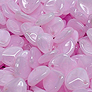 | 10 | 111-00077-08x07-71400 |  | 8x7 мм | 10 гр./58 шт. | 149.00р. | $1.59 | $1.39 | $1.19
 | 04 | 111-00077-08x07-91240 |  | 8x7 мм | 10 гр./58 шт. | 149.00р. | $1.59 | $1.39 | $1.19
 |  | Curved Petal Beads 7x13mm (артикул формы: 111-00011)
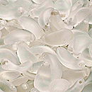 | 01 | 111-00011-07x13-00030-84100 |  | 7x13 мм | 10 г. /22 шт. | 206.00р. | $2.20 | $1.92 | $1.65
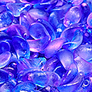 | 02 | 111-00011-07x13-00030-ETCH-48002 |  | 7x13 мм | 10 г. /22 шт. | 206.00р. | $2.20 | $1.92 | $1.65
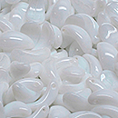 | 03 | 111-00011-07x13-02010 |  | 7x13 мм | 10 г. /22 шт. | 206.00р. | $2.20 | $1.92 | $1.65
 | 04 | 111-00011-07x13-07724 |  | 7x13 мм | 10 г. /22 шт. | 206.00р. | $2.20 | $1.92 | $1.65
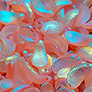 | 05 | 111-00011-07x13-70120-ETCH-28703 |  | 7x13 мм | 10 г. /22 шт. | 206.00р. | $2.20 | $1.92 | $1.65
 | 06 | 111-00011-07x13-90050 |  | 7x13 мм | 10 г. /22 шт. | 206.00р. | $2.20 | $1.92 | $1.65
 | 07 | 111-00011-07x13-90050-ETCH |  | 7x13 мм | 10 г. /22 шт. | 149.00р. | $1.59 | $1.39 | $1.19
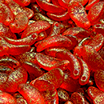 | 08 | 111-00011-07x13-90050-ETCH-56902 |  | 7x13 мм | 10 г. /22 шт. | 149.00р. | $1.59 | $1.39 | $1.19
 |  | Anemone Petal Beads 8x11mm (артикул формы: 111-01384)
 | 01 | 111-01384-08x11-02010-84100-28703 |  | 8x11 мм | 10 г. /27 шт. | 149.00р. | $1.59 | $1.39 | $1.19
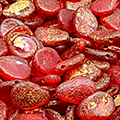 | 02 | 111-01384-08x11-90080-ETCH-54302 |  | 8x11 мм | 10 г. /27 шт. | 149.00р. | $1.59 | $1.39 | $1.19
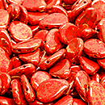 | 03 | 111-01384-08x11-93200-15496 |  | 8x11 мм | 10 г. /27 шт. | 149.00р. | $1.59 | $1.39 | $1.19
 |  | Anemone Petal Beads 11x16mm (артикул формы: 111-01384)
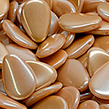 | 01 | 111-01384-11x16-02010-23503 |  | 11x16 мм | 10 г. /10 шт. | 149.00р. | $1.59 | $1.39 | $1.19
 | 02 | 111-01384-11x16-02010-28703 |  | 11x16 мм | 10 г. /10 шт. | 149.00р. | $1.59 | $1.39 | $1.19
 |  | Tulip Petal Beads 6x8mm (артикул формы: 111-69803)
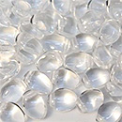 | 01 | 111-69803-06x08-00030 | Crystal Clear | 6x8 мм | 10 г. /37 шт. | 149.00р. | $1.59 | $1.39 | $1.19
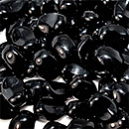 | 04 | 111-69803-06x08-23980 | Jet | 6x8 мм | 10 г. /37 шт. | 149.00р. | $1.59 | $1.39 | $1.19
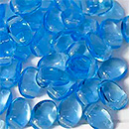 | 02 | 111-69803-06x08-60010 | Aquamarine | 6x8 мм | 10 г. /37 шт. | 149.00р. | $1.59 | $1.39 | $1.19
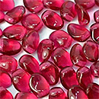 | 02 | 111-69803-06x08-70350 | Fuchsia | 6x8 мм | 10 г. /37 шт. | 149.00р. | $1.59 | $1.39 | $1.19
 | 05 | 111-69803-06x08-91240 |  | 6x8 мм | 10 г. /37 шт. | 149.00р. | $1.59 | $1.39 | $1.19

в начало >>

